Wochenbericht
 |  |  |  | Augustin Beck GmbH & Co. KG - 87700 Memmingen - Tel. 08331 - 9506 - 0

 |  |  |  | Beck Bauunternehmung GmbH & Co. KG - 14943 Luckenwalde - Tel. 03371 - 610 457

Aufmaß Pos.: |  |  | RAG-I-09.02.01.03.0010 |  |  |  |  | Datum: | 2025-02-04 |  | Blattnr.: | 1/1
Bauvorhaben |  |  | StatCom RAG
Auftraggeber |  |  | Siemens Energy Global GmbH & Co. KG

Ausgeführte Leistung: |  |  | Zulage Pos. 2.1.1.3.10-Sauberkeitsschicht C12/15,

Nr. | Bezeichnung | Anzahl | L |  | B | H | Ergebnis
1 | Schräge lang | 2.00 | 1.70 |  | 20.30 | 0.10 | 69.02
2 | Schräge kurz | 2.00 | 1.70 |  | 6.29 | 0.10 | 21.39
 | Summe [m²] |  |  |  |  |  | 90.41

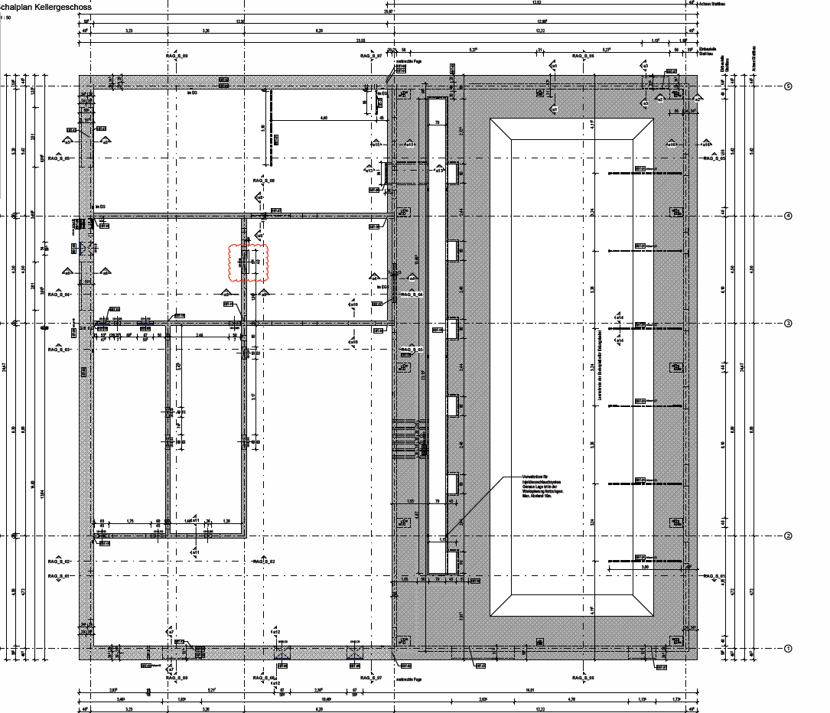

2

1
StatCom-401 Ragow
1

2

Auszug aus:P-020701_EC_38011.H004_CLC071_02_Technikgeb. Schalplan KG und Bopla.pdf
Auszug aus: P-020700_EC_38011.H004_CLC070_02_Technikgeb_Schalplan_KG_und_Bodenplatte.pdf3

 |  |  | i.A.
 |  |  | Unterschrift Fa. Beck |  |  |  |  |  |  | Unterschr. Bauüberwachng.

